day01
 | MyBatis介绍

MyBatis 是支持普通 SQL 查询,存储过程和高级映射的优秀持久层框架。MyBatis 消除 了几乎所有的 JDBC 代码和参数的手工设置以及结果集的检索。MyBatis 使用简单的 XML 或注解用于配置和原始映射,将接口和 Java 的 POJOs(Plain Ordinary Java Objects,普通的 Java 对象)映射成数据库中的记录。
MyBatis的前身是iBatis，MyBatis在iBatis的基础上面，对代码结构进行了大量的重构和简化；

 | HelloWorld

1.引入相关的包
2.添加mybatis的配置文件,文件名称可以自定义,需要添加mybatis的约束(config.dtd)
3.创建User类
4.创建user数据库表
5.添加User的映射文件
6.创建测试方法
7.需要在主配置文件中引入映射文件
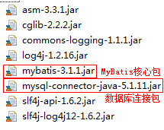

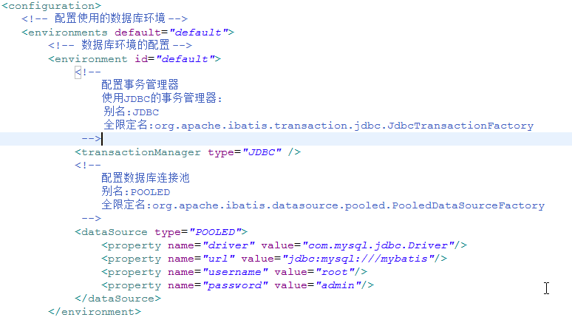

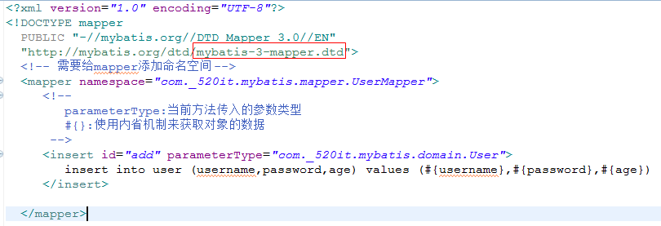

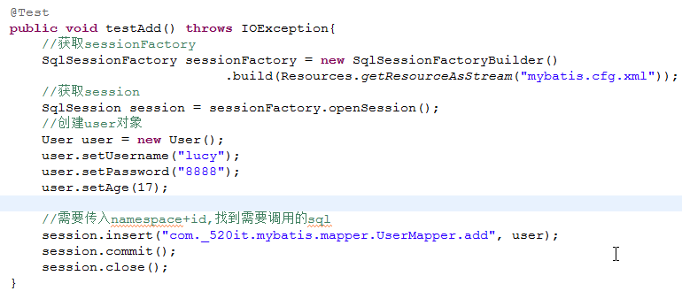

处理保存对象后没有主键值的问题
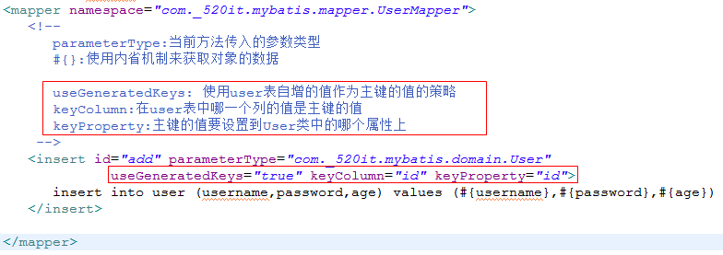

 |  | 监控MyBatis的运行
在项目中添加log4j.properties文件
# Global logging configuration
log4j.rootLogger=ERROR, stdout
# MyBatis logging configuration...
log4j.logger.com.xmg.mybatis=TRACE
# Console output...
log4j.appender.stdout=org.apache.log4j.ConsoleAppender
log4j.appender.stdout.layout=org.apache.log4j.PatternLayout
log4j.appender.stdout.layout.ConversionPattern=%5p [%t] - %m%n

 |  | 抽取MyBatisUtil

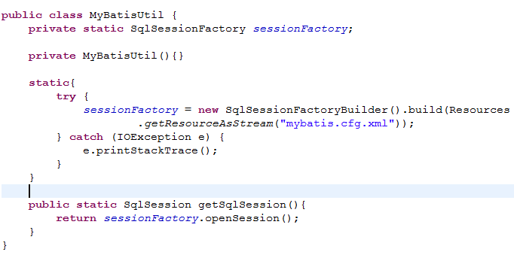

 |  | 更新数据

 |  | 查询数据

查询一条数据
没有设置resultType时候出现的异常:
#{}:先去传入的对象中通过内省机制来获取值,如果获取不到就传入值的本身

查询多条数据

自定义别名

MyBatis的运行流程和Hibernate的对比
和hibernate对比，MyBatis更基础，要求使用者自己控制的东西更多。mybatis完成了基本的一些ORM概念，但是没有Hibernate那么完善。要使用mybatis，程序员的关注点更集中于SQL和数据库结构设计。mybatis没有hibernate使用起来那么面向对象，所以，在使用mybatis的时候，hibernate的一些思想和设计需要改变。
MyBatis的好处：更底层，对性能控制更有优势。

 | 抽取db.properties

第一种方式:在创建sessionFactory的时候传入properties对象
第二种:在主配置文件配置属性对象
第三种:在主配置文件中通过加载db.properties文件来设置属性对象(推荐使用)

使用Mapper接口的方式

1.创建UserMapper接口,里面声明好增删改查的方法.
2.要求我们UserMapper.xml中的namespace的值是Mapper接口的权限定名,
3.测试方法
使用session的时候可能出现的问题:
使用session来调用方法的时候(session.insert(“”,obj))
传进去的namespace+id 很长,可能会写错,并且传入的参数也可能不合法,只能在运行的时候才发现问题

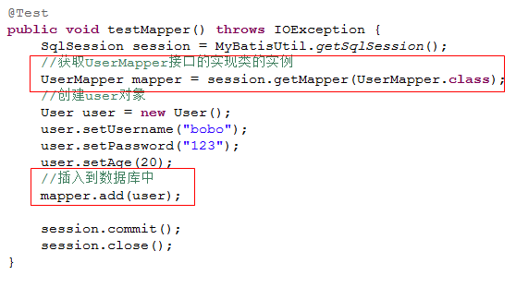

 |  | ResultMap

当sql语句中,给结果列设置了别名,那么此时是封装不到resultType上的,比如User类,基于同名的原则来匹配
使用resultMap可以解决这个问题
如果使用的是resultTpye=”baseResultMap” ,此时会把baseResultMap当做类名或者别名去寻找,所以找不到报错
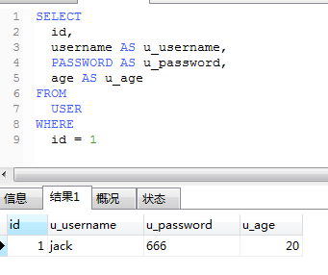

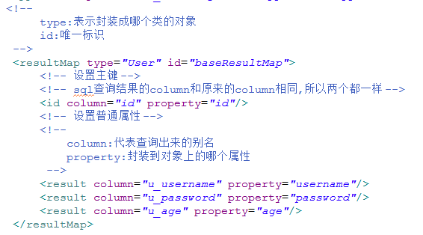

 |  |  | 动态sql

<if>标签

<where>标签
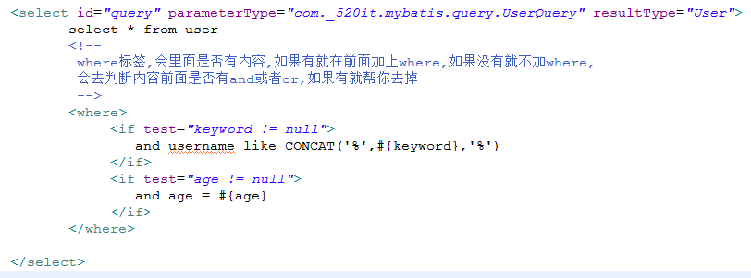

<set>标签
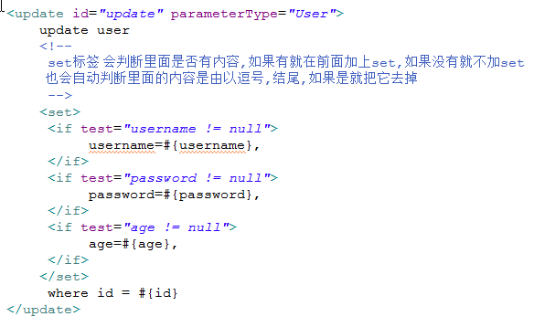

<trim>标签
prefix – 如果trim元素包含的元素返回了一个字符串，在这个字符串之前插入prefix元素的内容。
prefixOverrides – 如果trim元素包含的元素返回了一个字符串，并且字符串的内容以prefixOverrides中的内容开头,那么使用prefix中的字符串替换内容的开头。
suffix – 如果trim元素包含的元素返回了一个字符串，在这个字符串之后插入suffix元素的内容。
suffixOverrides – 如果trim元素包含的元素返回了一个字符串，并且字符串的内容以suffixOverrides中的内容结尾，那么使用suffix中的字符串替换内容的结尾
模拟set标签 模拟where标签

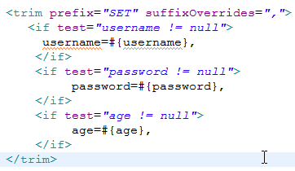

<foreach>
你可以传递一个 List 实例或者数组作为参数对象传给 MyBatis。当你这么做时 ,MyBatis 会自动将它包装在一个 Map 中,用名称在作为键。List 实例将会以“list” 作为键,而数组实例将会以“array”作为键。 map.put(“list”,list对象) map.put(“array”,数组对象)
collection:传进来的对象所属类型的别名
open:为字符串的开头添加的内容
close:为字符串的结尾添加的内容
index:循环过程使用的索引
separetor:拼接字符串的过程用什么内容来分割
item:循环过程中的每一元素

day02
 | 使用param注解
做登录功能的时候,login方法是传入的两个参数,但此时会出现username not found
使用param注解来解决刚才的问题
map.put(“username”,username)
map.put(“password”,password)
session.selectone(“xxxxMapper.login”,map);

使用@Alias注解来设置别名
直接贴在该类上面,此时就不需要总配置文件来配置了

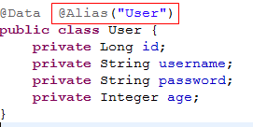

ManyToOne关系

添加的方法
查询的方法
因为查询出来的列表是dept_id,此时Employee的字段名称是dept,由于同名匹配的原则,所以不能把部门的信息设置进去
就算是名称相同,类型不同也不能设置进去
解决方法:
property: 代表当前resultMap的type类型的对象,里面哪个属性是复杂的关联对象
column: 代表把当前列的数据作为参数传到select的sql里面
select: 要找到执行的sql语句,通过(namespace+id)来寻找
javaType:查询出来的结果需要封装成什么类型
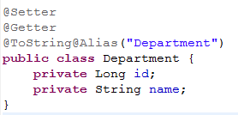
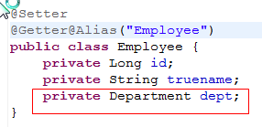

 | 延迟加载

1.在hibernate中代理对象是one ,在Mybatis中代理对象是many方
2.Mybatis默认是不开启延迟加载的,所以我们需要手动去开启
3.aggressiveLazyLoading (活跃的) ,当我们调用many方的任意方法将会去加载one方信息
4.此时直接打印对象,就是调用Object的toString方法,也会去加载one方信息
此属性的默认值:

 | 一级缓存

在mybatis中是有一级缓存的,此时只执行了一次sql
清空缓存后再去查询就会重写发送一次sql
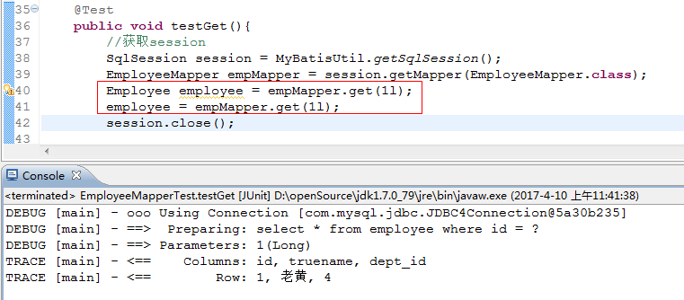

 |  | N+1问题

出现N+1的问题, 比如员工数据只有两条, 那么sql发了3条,此时有1条sql是用来查询所有的员工数据,还有2条是查询部门的
解决N+1问题:使用left join方式,此时就没有懒加载了

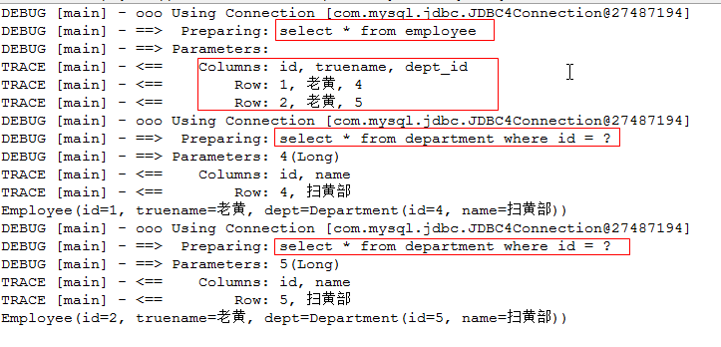

 |  | OneToMany

由one方来进行处理关系
添加部门方法:
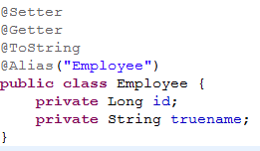

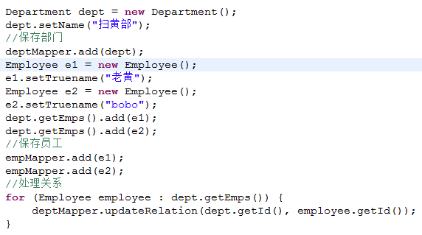

查询部门的方法
解决N+1问题:

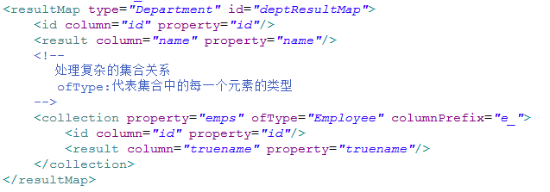

 |  | ManyToMany

添加学生和老师,并且关联关系
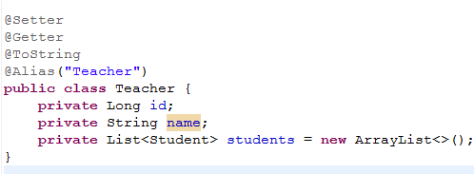
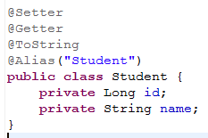

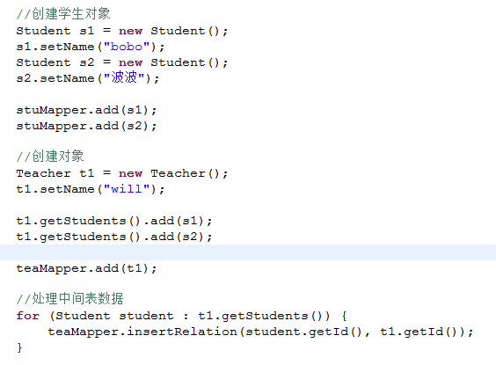

查询老师的方法
通过一条sql查询相关数据,解决N+1问题

 |  | Mybatis缓存

在mybatis中,是有一级缓存也,也有类似于hibernate中的二级缓存,查询缓存,默认是开启的
.需要在具体的Mapper.xml文件上配置<cache/>

使用第三方EHCache
1.导入相关资源包
2.在Mapper映射文件中配置cache
3.在resources中添加ehcache.xml配置文件
4.如果需要针对个别Mapper定制缓存策略,则在配置文件中修改name为Mapper的权限定名

框架整合
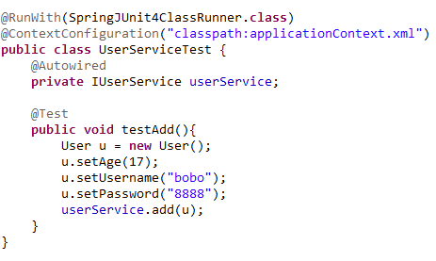
ApplicationContext.xml文件

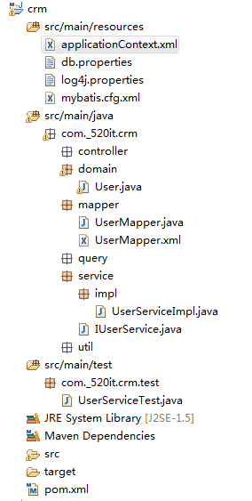
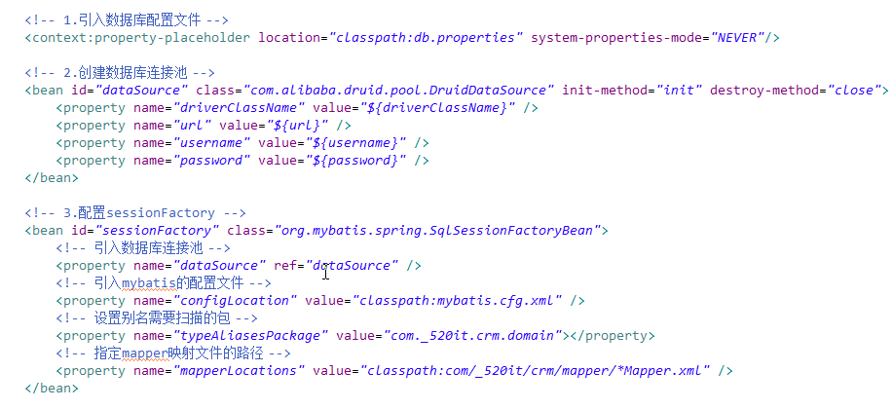

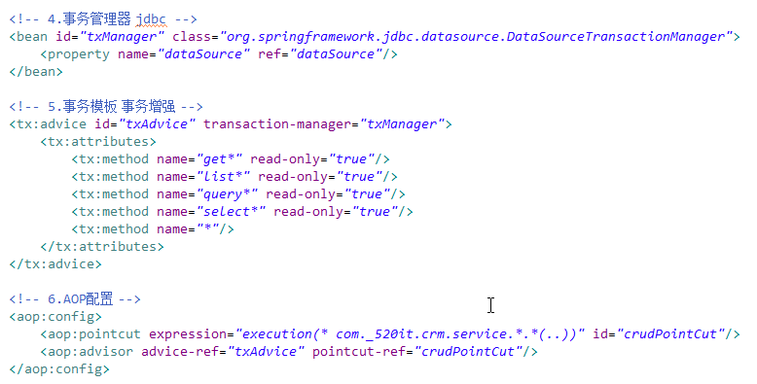

普通xml配置的方式:

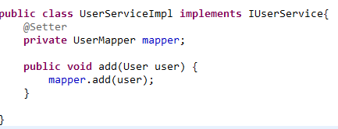

 |  | 使用全注解的方式

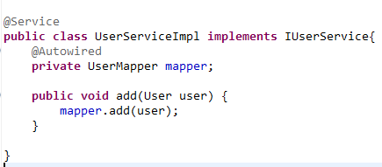

 | 测试文件

